Sheet1
编号 | 名称 | 参考图片 | 备注说明
1 | 火元素 | 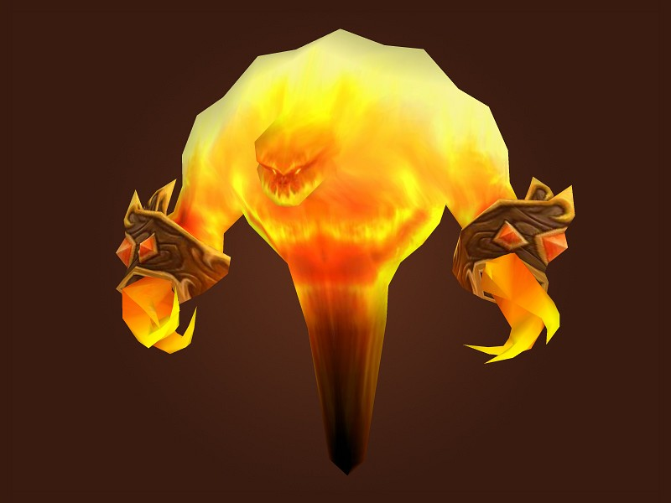 | 活动怪 法攻型
2 | 拉格纳罗斯 | 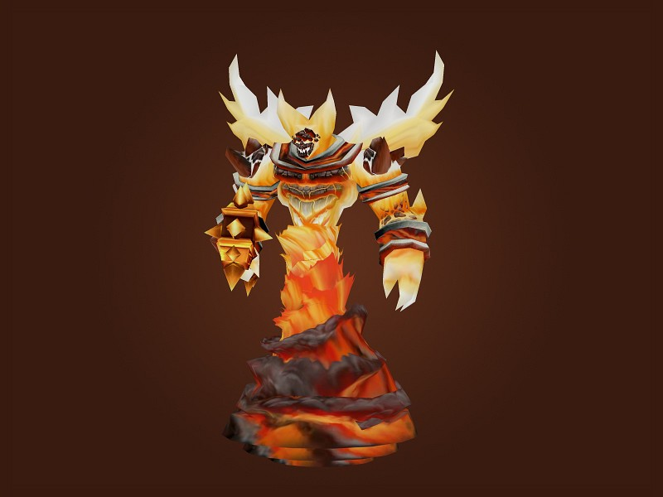 | 活动怪 法攻型

以怪物标准进行制作

